Question 1
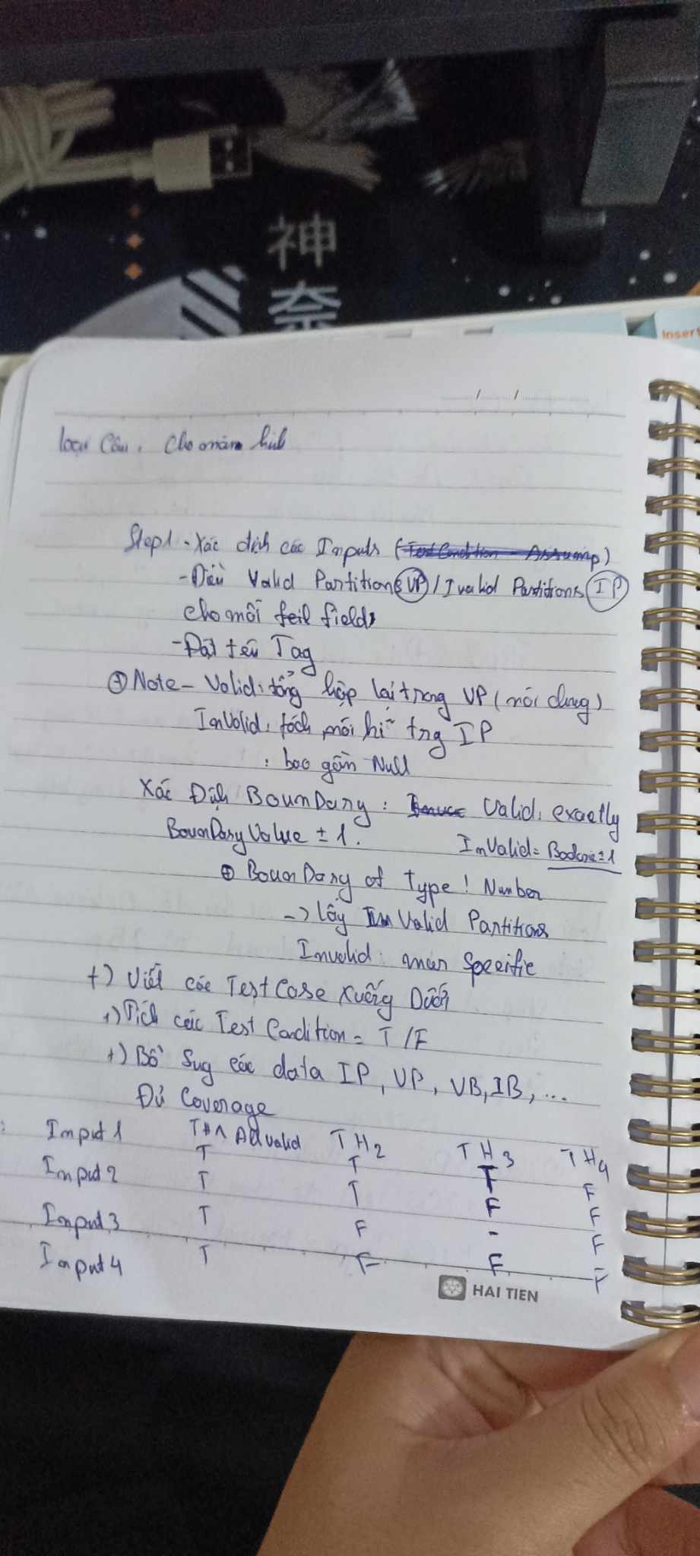

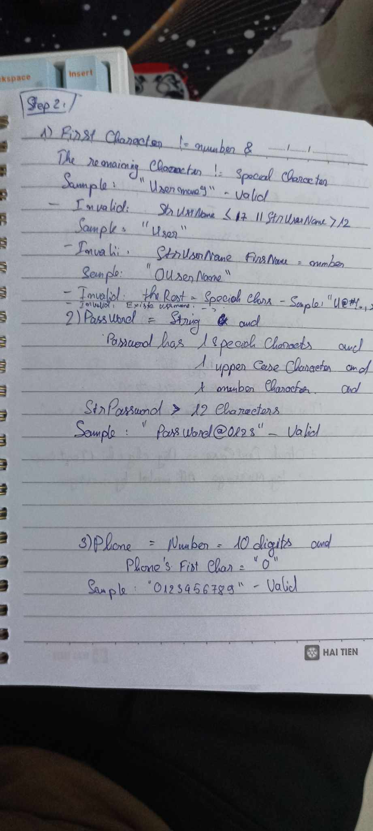
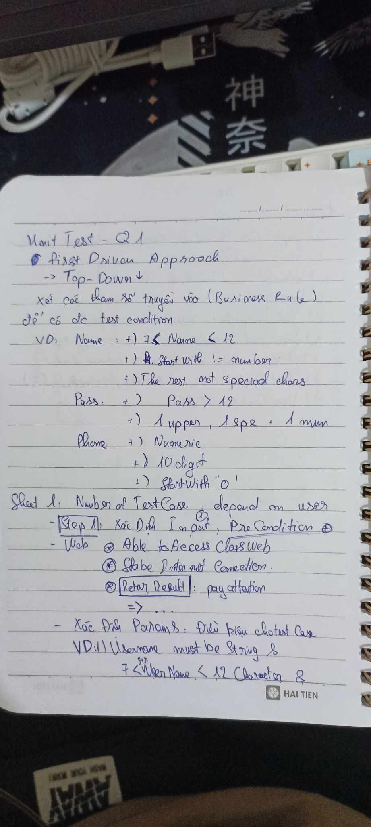
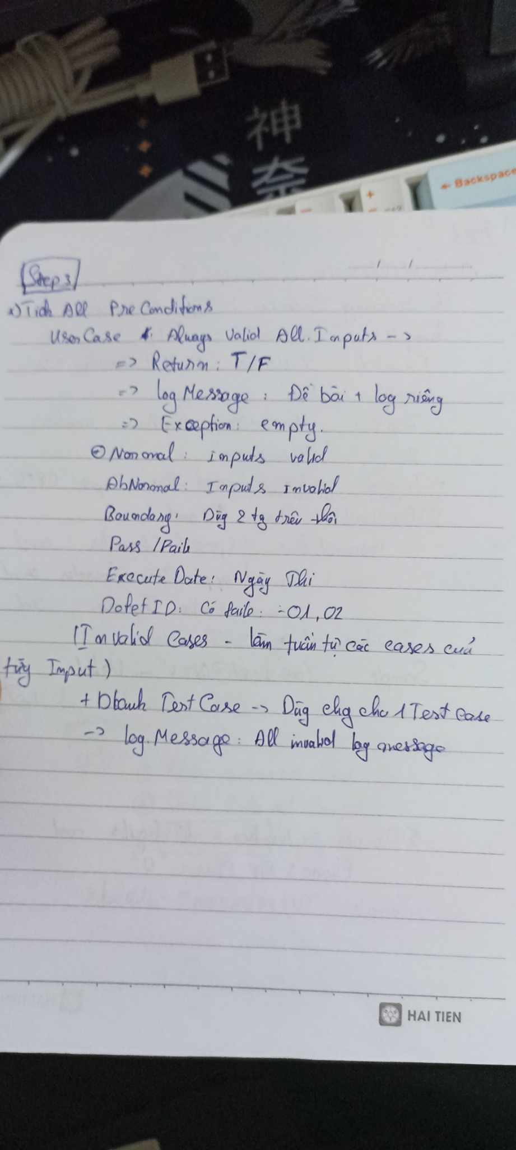
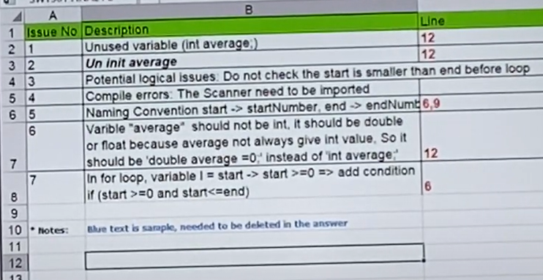
Quy ước chấm điểm: - 0.6 điểm cho một lỗi tìm được. - Nếu các lỗi tìm được giống nhau thì chỉ tỉnh điểm một lần. sai không bị trừ điểm.

Issue No | Description | Line | Detail
1 | Unused variable | 12 | variable "average" was declared but not used
2 | Compile errors | 3 | The "Scanner" need to be imported.
3 | Data type is not appropriate | 12 | Variable"average" should be type double or float , based on the meaning, average should be declred as double or float type.
4 | Missing condition | 13 | Should checked the variable "start" and "end" before execute loop.
5 | Uninitialized Variable. | 12 | variable "average" should be initialised before use
6 | Naming convention | 6, 9 | The name of variables "start" and "end" should be more clarify "start" -> "startNumber", "end" - >"endNumber"
7 | Potential logical issue | 6 | need to check "start" before using loop because in for loop, variable i = "start" -> check start >=0 and start <= end

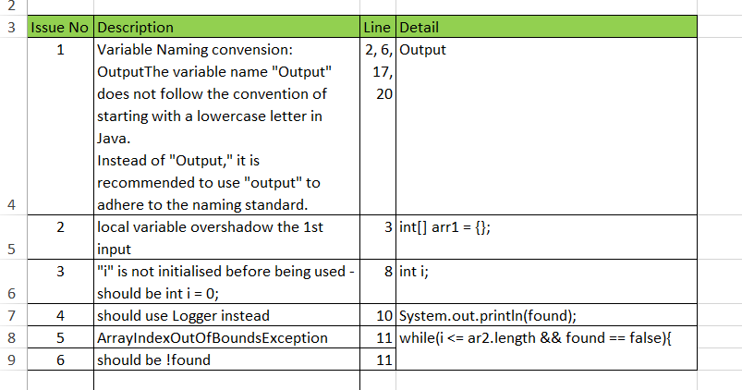
* Notes: | Blue text is sample, needed to be deleted in the answer

